Задача3
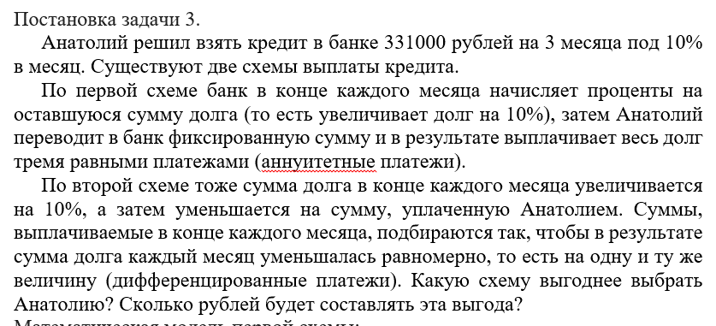
Дано | кредит | процент начисления | перевод
 | 331000 | 1.1 | 133100 | всего
1 | 231000.00 |  |  | 399300.00
2 | 121000.00
3 | 0.00

Дано | кредит (руб) | процент начисления
0 | 331000 | 0.1
1 | 143433.33333
2 | 132400
3 | 121366.66667
итого | 397200

